测试环境
2. 测试环境
2.1 软硬件构成
测试环境所需的硬件设备（如电脑配置、无线路由器、平板电脑等设备），
软件设备（如应用服务由什么软件组成；数据库服务采用的是什么数据库、什么版本）
软/硬件 |  | 名称 | 版本 | 配置 | 是否属于关键依赖 | 提供方 | 备注
软件 | 服务器 | linux | linux |  | 是
 |  | Java Runtime Environment （JRE） | 1.8 |  | 是
 |  | Tomcat应用服务器 | 8.0.47 |  | 是
 |  | MySQL数据库 | 5.6 |  | 是
 | 客户端 | windows | windows7 |  | 是
 |  | 浏览器 | 最新版 | Firefox、Chrome | 是
硬件 |  | PC1 | Windows7 | CPU：i5-2520M 内存：4.00 GB 硬盘：128 GB 操作系统：64位 | 否 | 洪建
 |  | PC2 | Windows7 | CPU：i5-2520M 内存：4.00 GB 硬盘：128 GB 操作系统：64位 | 否 | 何曾益
 |  | PC3 | Windows10 | CPU：i5-4200H 内存：8.00 GB 硬盘：500 GB 操作系统：64位 | 否 | 刘占锋
 |  | PC4 | Windows7 | CPU：i5-2520M 内存：4.00 GB 硬盘：128 GB 操作系统：64位 | 否 | 肖森
 |  | PC5 | Windows7 | CPU：i3-2310M 内存：6.00 GB 硬盘：740 GB 操作系统：64位 | 否 | 周志刚
 |  | PC6 | Windows10 | CPU：i5-6400 内存：16.00 GB 硬盘：750 GB | 否 | 陈睿涵
 |  | PC7 | Windows10 | CPU：i5-8250U 内存：8.00 GB 硬盘：1048 GB 操作系统：64位 | 否 | 罗嘉曦
 |  | web服务端 | Windows7 | CPU：i3-2310M 内存：6.00 GB 硬盘：143 GB | 是 | 周志刚

2.2 网络构成
测试环境网络结构，拓扑图
举例说明：
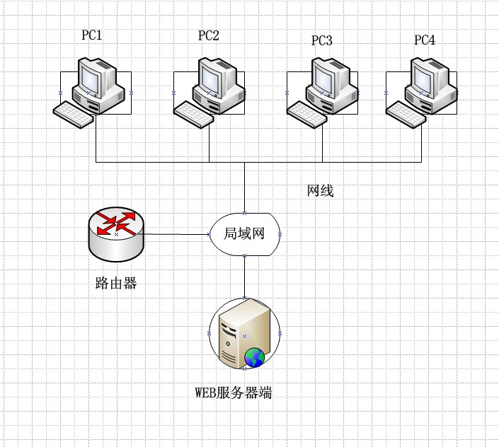

2.3 环境搭建
描述环境搭建步骤或要求
1.对于java项目，配置java运行环境；
2.配置tomcat服务器；
3.配置数据库服务并启动；
4.配置项目导入项目的sql文件；
5.启动tomcat服务，关闭防火墙，在网页输入网址启动项目即可。

2.4 测试工具
所需用到的测试工具，例如Testlink,Mantis,QTP,Loadrunner等
工具 | 版本 | 生产厂家 | 是否属于关键依赖 | 提供方 | 备注
禅道 | 8.2.3 | 青岛易软天创网络科技有限公司 |  | 蜗牛学院

